Cálcul. para definição benefic
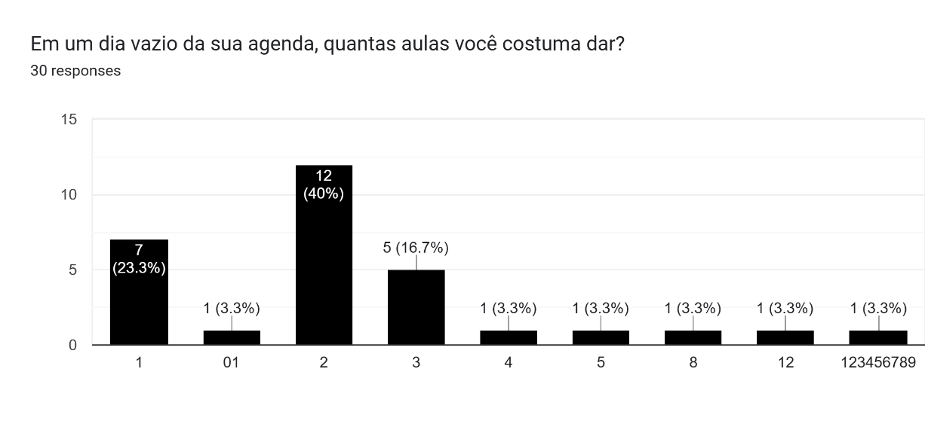
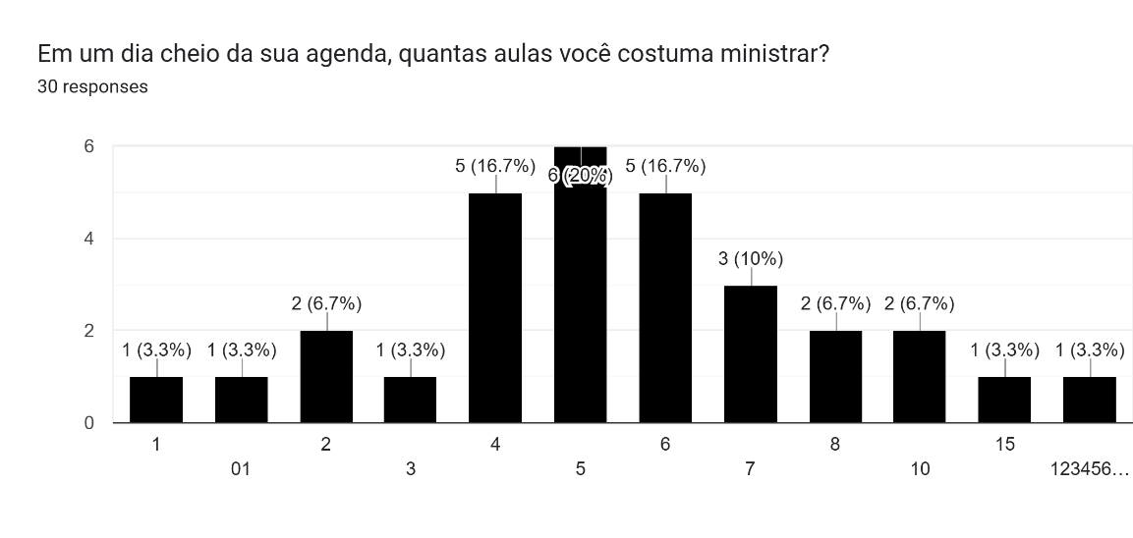
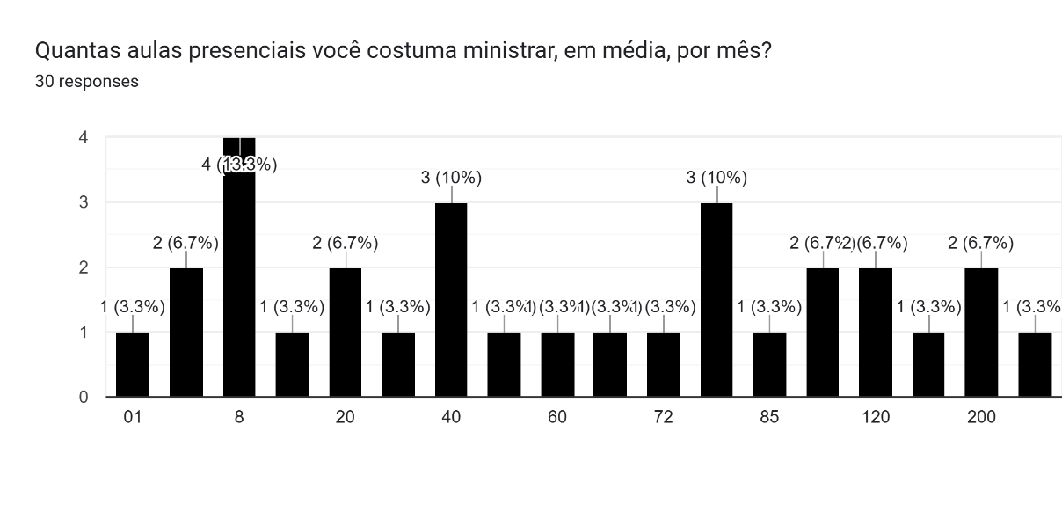

Estastística descritiva |  |  |  | → | Interpretção dos dados |  |  | → | Critérios para definição da faixa ideal de aulas/mês por plano
indicador | aulas/mês | Dia cheio | Dia vazio |  | Distribuição mensal é muito dispersa |  | O desvio padrão (s) alto, de 54,56, significa que tem alta variação entre profissionais (8-200 aulas/mês) |  | Para cada avanço de planos há aumento de 25-30% nas aulas/mês
amostra n | 29 | 29 | 29 |  |  |  |  |  | As faixas serão definidas pelos quartis e pelo IC (dados estatísticos)
média | 61.86 | 5.55 | 2.62 |  | Média mensal de aulas dadas |  | A média mensal de aulas dadas é de aprox. 62 aulas/mês, mas a médiana é de 50, o que indica que alguns professores experientes elevaram a média |  | Mix alvo dos planos: meta 40% de ocupação no primeiro ano, e faturamento de R$ 49.459,20, considerando que dos 40%, 27,3% precisam ser do plano bronze
mediana | 50 | 5 | 2
moda | 8 | 5 | 2 |  | média mensal de aulas dadas (com IC 95%) |  | Realizando uma inferência estatística, através dos nossos dados coletados, há 95% de confiança de que o personal da em média entre 41-83 aulas por mês
desvio s | 54.56 | 2.9 | 2.32
mínimo | 1 | 1 | 1
máximo | 200 | 15 | 12 |  | Dia cheio e dia vazio típicos |  | Em um dia cheio o personal da 5-6 aulas, raramente acima de 8, e em um dia vazio, ele da 1-3 aulas
Q1 (25%) | 15 | 4 | 1
Q3 (75%) | 85 | 7 | 3
IC (95%) | [41,1-82,6] | [4,45-6,65] | [1,74-3,5]
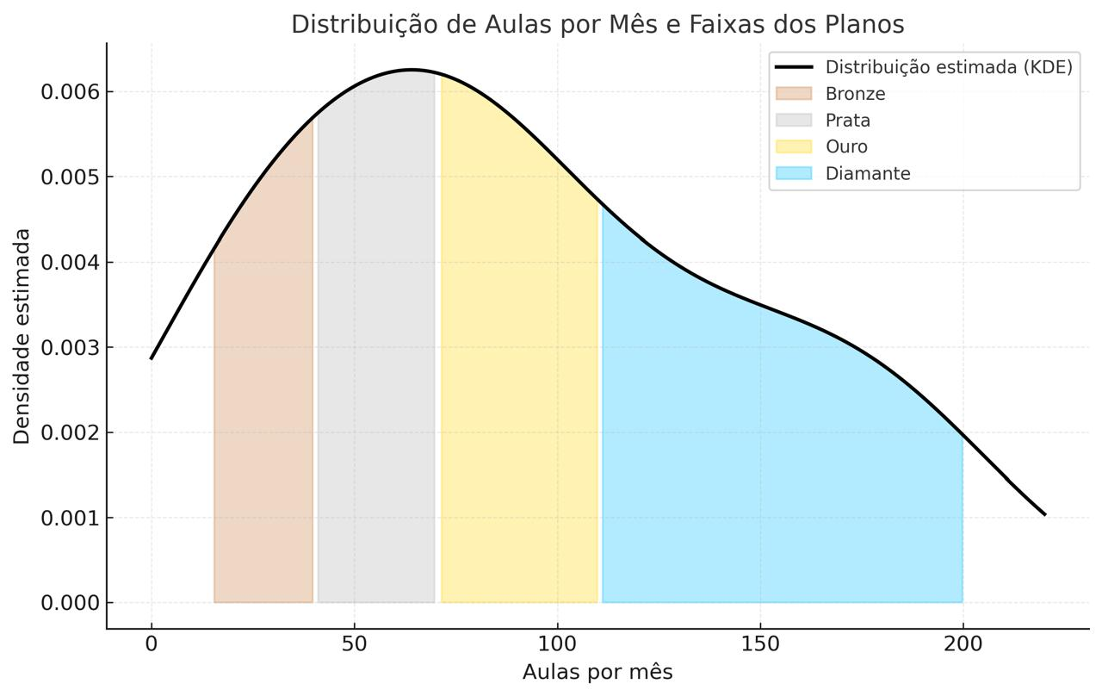

Proposta da estrutura de planos
Plano |  | Faixa de aulas/mês |  | Perfil estatístico |  | Justificativa
Bronze |  | 15-45 aulas/mês |  | Abaixo da mediana |  | Profissional iniciante com baixa carga de alunos

Prata |  | 41-70 aulas mês |  | Entre a mediana e ligeiramente acima |  | Profissional estável, carga próxima a média

Ouro |  | 71-110 aulas/mês |  | Entre Q3 (25% que dão mais aulas) e limite superior a 95%IC |  | Alta produtividade com carteira consolidada

Diamante |  | 111-200+ aulas/mês |  | 10-15% dos que mais dão aulas |  | Profissional de alta demanda

